데이터 목록
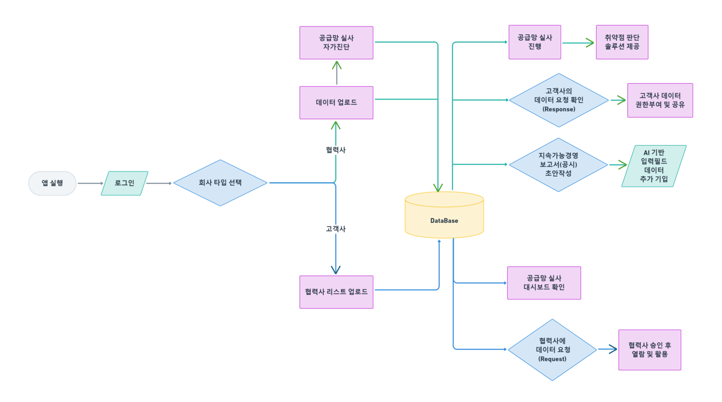
1. 기업/공급망 기본 식별 정보
- 기업명
- 업종
- 기업 본사 위치
- 국가
- 생산공장 명칭
- 생산공장 주요 생산 제품
- 생산공장 주소
- 담당자 부서/연락처 / 이메일
- 사업자등록번호

2. 제품/소재 기본 정보
- 제품명 / 모델명 (예: NCM 양극재, LiPF₆ 전해질)
- HS Code / GICS 코드 (표준 분류 체계로 향후 확장 대비)
- 납품처 (원청·1차사 구분)
- 제조일 / 제조 로트(batch) 번호 (추적성)
- 용량 (Ah, Wh) / 에너지밀도
- 안전 인증 정보
- 폐기/재활용 방법 및 인증
- 재활용 자재 사용 여부 (예/아니오) | - 재활용 자재 사용 여부 (예/아니오) | - 재활용 자재 사용 여부 (예/아니오) | - 재활용 자재 사용 여부 (예/아니오) | - 재활용 자재 사용 여부 (예/아니오) | - 재활용 자재 사용 여부 (예/아니오) | - 재활용 자재 사용 여부 (예/아니오) | - 재활용 자재 사용 여부 (예/아니오) | - 재활용 자재 사용 여부 (예/아니오) | - 재활용 자재 사용 여부 (예/아니오) | - 재활용 자재 사용 여부 (예/아니오) | - 재활용 자재 사용 여부 (예/아니오) | - 재활용 자재 사용 여부 (예/아니오) | - 재활용 자재 사용 여부 (예/아니오) | - 재활용 자재 사용 여부 (예/아니오) | - 재활용 자재 사용 여부 (예/아니오) | - 재활용 자재 사용 여부 (예/아니오) | - 재활용 자재 사용 여부 (예/아니오) | - 재활용 자재 사용 여부 (예/아니오) | - 재활용 자재 사용 여부 (예/아니오) | - 재활용 자재 사용 여부 (예/아니오) | - 재활용 자재 사용 여부 (예/아니오) | - 재활용 자재 사용 여부 (예/아니오) | - 재활용 자재 사용 여부 (예/아니오) | - 재활용 자재 사용 여부 (예/아니오) | - 재활용 자재 사용 여부 (예/아니오)
- 제조일자, 일련번호/QR 코드
- 제조국, 생산공장 위치

3. 원재료 정보
- 주요 원재료 사용 여부 (리튬, 니켈, 코발트, 망간, 알루미늄, 흑연, 형석 중 체크박스)
- 원재료 출처 (국내 조달 vs 수입, 수입국명만 기입)

4. 화학물질
- 화학물질 구성 비율

5. 최소한의 환경 관련 필드 (매핑 완료된 부분만)
- (매핑 완료된) 온실가스 배출량

